Detail
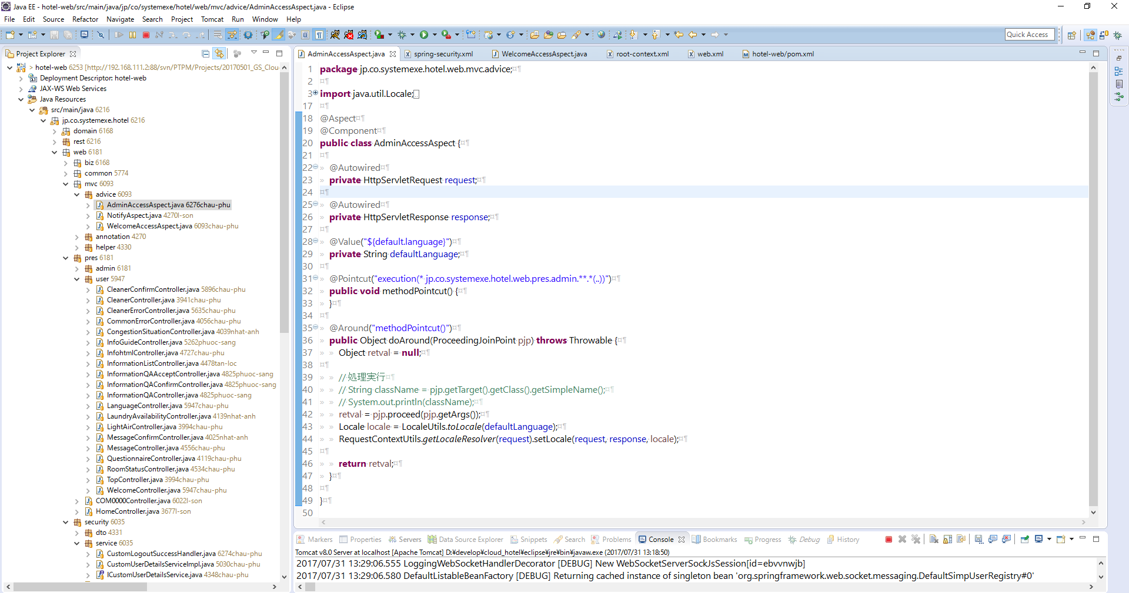
pom.xml

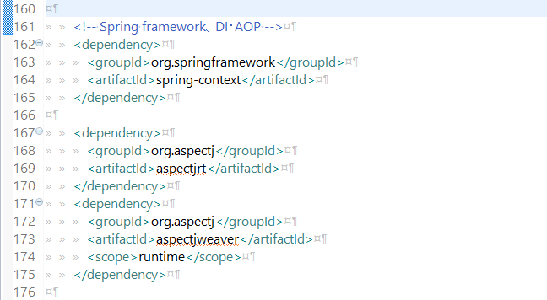

Trang ví dụ 1:

 | Mục đích của trang này để ngăn chặn người dùng gõ trên URL khi chưa vào trang welcome

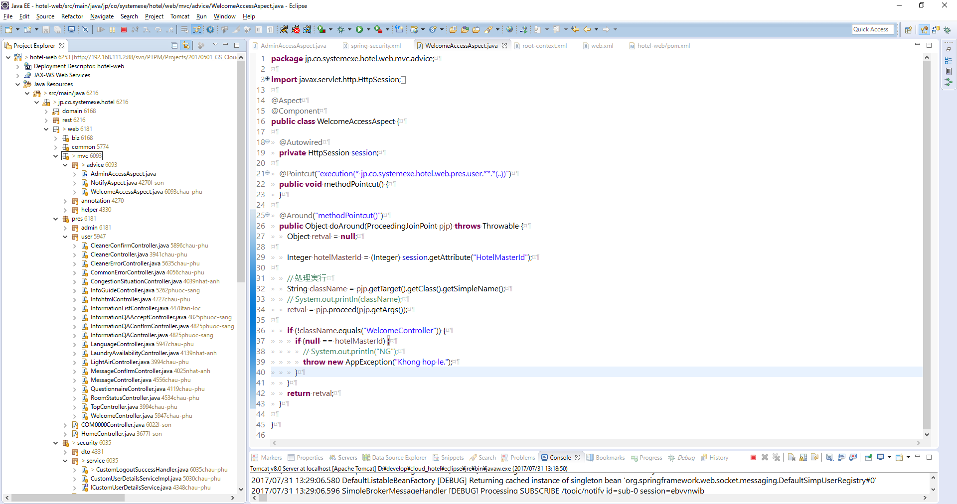

- Class WelcomeAccessAspect sẽ được gọi khi các Controller nằm trong package jp.co.systemexe.hotel.web.pres.user được gọi
- Trước khi thực hiện controller thì class WelcomeAccessAspect sẽ thực thi trước

Trang ví dụ 2:

 | Mục đích của trang này là khi user thay đổi ngôn ngữ ở Web user thì Web admin không thay đổi

